Bagazo
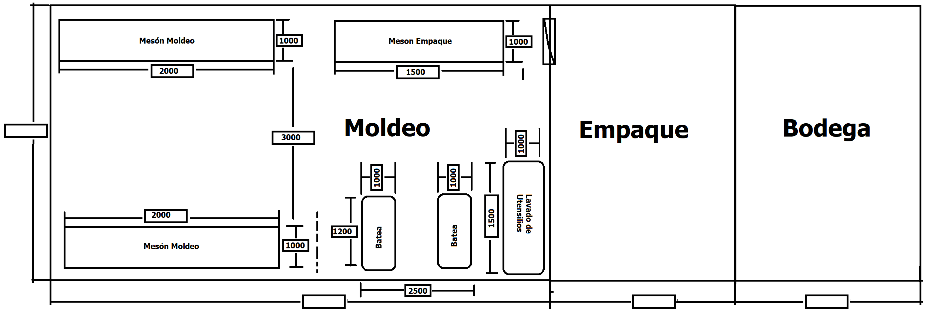
 | Unidad 75 Kg/h |  |  |  |  | Producto |  | Panela |  | Propiedades de los Jugos
 |  |  |  |  |  | Alimentacion de Bagazo |  | Manual |  | Densidad
 |  |  |  |  |  | Alimentacion de Caña |  | Manual |  | Inicial P. Clf |  | ρClf | 1,073.210 | kg/m3
 |  |  |  |  |  | Cosecha |  | Manual |  | Inicial P. Eva 1 |  | ρEva1 | 1,077.670 | kg/m3
 |  |  |  |  |  | Transporte |  | Manual |  | Inicial P. Con |  | ρCon | 1,331.890 | kg/m3
 |  |  |  |  |  |  |  |  |  | Temperatura Ebullicion
 | Area de Caña Sembrada al rededor | Asar | 60 | Ha |  | Caña molida al mes |  | 424.000 | T/mes | Clarificacón |  | TSclf | 95.450 | °C
 | Area de Caña Sembrada Propia | Asp | 46 | Ha |  | Area Cosechada al mes |  | 3.533 | Ha/mes | Evaporación |  | TSEva | 109.251 | °C
 | Area de Caña Sembrada Para Calculo | Aspc | 53 | Ha |  | Caña molida a la semana |  | 212.000 | T/sem | Concentración |  | TSCon | 95.737 | °C
 | Periodo vegetatio | Pvg | 15 | meses |  | Caña Molida por Hora |  | 1.472 | T/h | Entalpia de Evaporizacion
 | Caña por Hectarea Esperada | CñH | 120 | T/Ha |  | Jugo Crudo |  | 0.883 | T/h | Clarificacón |  | ΔHv | 2,269.786 | KJ/kg
 | CSS de la Caña | Cssi | 17.000 | °Bx |  | Jugo Clarificado |  | 0.831 | T/h | Evaporación |  | ΔHv | 2,250.632 | KJ/kg
 | Jornada de Trabajo | JdT | 2 | sem |  | Masa De panela |  | 151.098 | Kg/h | Concentración |  | ΔHv | 2,250.247 | KJ/kg
 | Dias de Trabajo | JdT | 5.5 | Dias |  | Capacidad del Molino |  | 1913.8888889 | Kg/h | Calor espesifico jugo
 | Horas al Dia | JdT | 24 | h |  |  |  |  |  | Inicial |  | Cp | 3.754 | KJ/Kg °C
 |  |  |  |  |  | Masas |  |  |  | Clarificado |  | Cp | 3.729 | KJ/Kg °C
 | Datos de Entrada |  |  |  | MAX | Caña | mc | 1472.222 | Kg/h | Eva |  | Cp | 2.299 | KJ/Kg °C
 | Capacidad Estimada de la hornilla | mp | 151.098 | Kg/h | 2.111 | Jugo | mj | 883.333 | Kg/h
 | Factor Consumo Bagazo | Fcb | 2.060 | Kg/Kg |  | Bagazillo | mbzll | 17.667 | Kg/h | Poder Calorifico Vagazo |  | VCN | 14.7975 | MJ/kg
 | Eficiencia Calculada | Eff | 40.69% | % |  | Jugo Pre Limp | mCl | 865.667 | Kg/h | Calor Suministrado |  | Qsum | 1279.4175588 | KW
 | Bagazillo en Prelimpiador | Bgz | 2% | % |  | Cachaza | mchz | 34.627 | Kg/h | Area de Parrilla |  | Apar | 1.2794175588 | m^2
 | Cachaza | Chz | 4% | % |  | Jugo Clarificado | mEV | 831.040 | Kg/h
 | CSS del Jugo De Caña | Cssi | 17.000 | °Bx |  | Agua a Evaporar | mH2O | 714.568 | Kg/h | Molinos
 | CSS del Jugo Calrificado | CssCl | 18.000 | °Bx |  | A Clarificacion | mCl | 865.667 | Kg/h | Modelo | kg Caña/hora | Diesel | Electrico | Gaolina | Relcion i
 | CSS del Jugo Posevaporacion | CssTE | 75.000 | °Bx |  | A Evaporacion | mEV | 831.040 | Kg/h | R 2-S | 500 | 10 | 5 | 8 | 20.5
 | CSS Panela | Bp | 93.500 | °Bx |  | A Concentracion | mCn | 199.450 | Kg/h | R 4-A | 900 | 8 | 8 | - | 25.8
 | Tipo de camara | Tpcam | ward | Ad |  | Bag. Suministrado | mbsum | 311.262 | Kg/h | R 4-S | 900 | 8 | 8 | 16 | 11
 | Humedad del bagazo | Hb | 15% | % |  | Bag. humedo | mev | 588.889 | Kg/h | R-5-S | 1200 | 8 | 10 | - | 11.2
 | Exceso de Aire | λ | 1.80 |  |  | Bag. seco | mbs | 319.039 | Kg/h | R 8-A | 1500 | 16 | 12 | - | 33.8
 | Extraccion | Extr | 60% | % |  |  |  |  |  | R 8-AC | 1500 | 16 | 15 | - | 22.75
 | Porcentaje de Fibra | f | 14% | % |  | Calor Requerido por Etapa |  |  |  | R 8-S | 1500 | 16 | 15 | - | 14.5
 | Altura del Sitio | h | 1,610.000 | m |  | Clarificacion | Qcl | 85.421 | KW | R 12-AC | 1800 | 25 | 20 | - | 51
 | Temperatura Ambiente | Ta | 25.000 | °C |  | Evaporacion | Qev1 | 406.734 | KW | R 14-AL | 2000 | 25 | 20 | - | 24.7
 | Humedad inicial bagazo | Hibv | 54% | % |  | Concentracion | Qcn | 28.502 | KW | R 14-S | 2000 | 25 | 20 | - | 28.4
 | Presion Atmosferica | Pa | 630.732 | mmHG |  | Total | Qt | 520.656 | KW | R15-ACR | - | - | - | - | -
 | Temperatura Ebullición Agua | Te | 94.848 | °C |  | Total (F.L.) | Qt | 513.744 | KW | R-20-AT | 3000 | 40 | 30 | - | 27.7

Determinar Tamaño Bagacera

 | Capacidad de Hornilla | 151.098 | kg /h
 | Cantidad de Caña | 1472.222 | kg/h
 | Extraccion | 60% | %
 | Semanas de Molienda | 2 | Semanas
 | Dias Trabajo | 5.5 | dias
 | Horas de Trabajo | 24 | h
 | Tiempo Molienda | 132 | h
 | Masa de Bagazo | 588.889 | Kg
 | Masa de Bagazo Molienda | 77733.333333 | Kg
 | Densidad del Bagazo | 370 | kg/m3
 | Volumen de Bagazo | 210.09009009 | m3
 | Altura de La Pila | 2 | m
 | Area de la pila | 105.04504505 | m2
 | Ancho de la pila | 2 | m
 | Longitud total Bagazo | 52.522522523 | m
 | Longitud Por Pila | 10 | m
 | Numero de Pilas | 6
 | Area de Bagacera | 218.5
 | Largo Bagacera | 19
 | Ancho Bagacera | 11.5
 | Area Total Bagacera | 218.5 | m2
 | Area Cañetero | 109.25 | m2

 | Area de Empaque

Area Moldeo y Empaque


 | Capacidad de Hornilla | 151.098 | kg
 | Masa Panela individual | 0.125 | kg
 | Densidad de Panela | 1360 | kg/m3
 | Espesor Panela | 0.02 | m
 | Area Total de Moldeo | 5.5550802139 | m2
 | Numero de Punteos
 | Area Total de Moldeo | 1.3887700535 | m2 |  | 1.1573083779
 | numero de Puntos | 4
 | Numero de Panelas Por punto | 302.25
 | Largo Meson | 2
 | Numero de Panelas | 1209 | ad
 | Largo de Panela | 0.1 | m
 | Ancho de Panela | 0.045 | m
 | Ancho con gavera | 1 | m
 | numero de Panelas Ancho | 14 | Ad
 | Numero de Panelas a Lo Largo | 22 | Ad
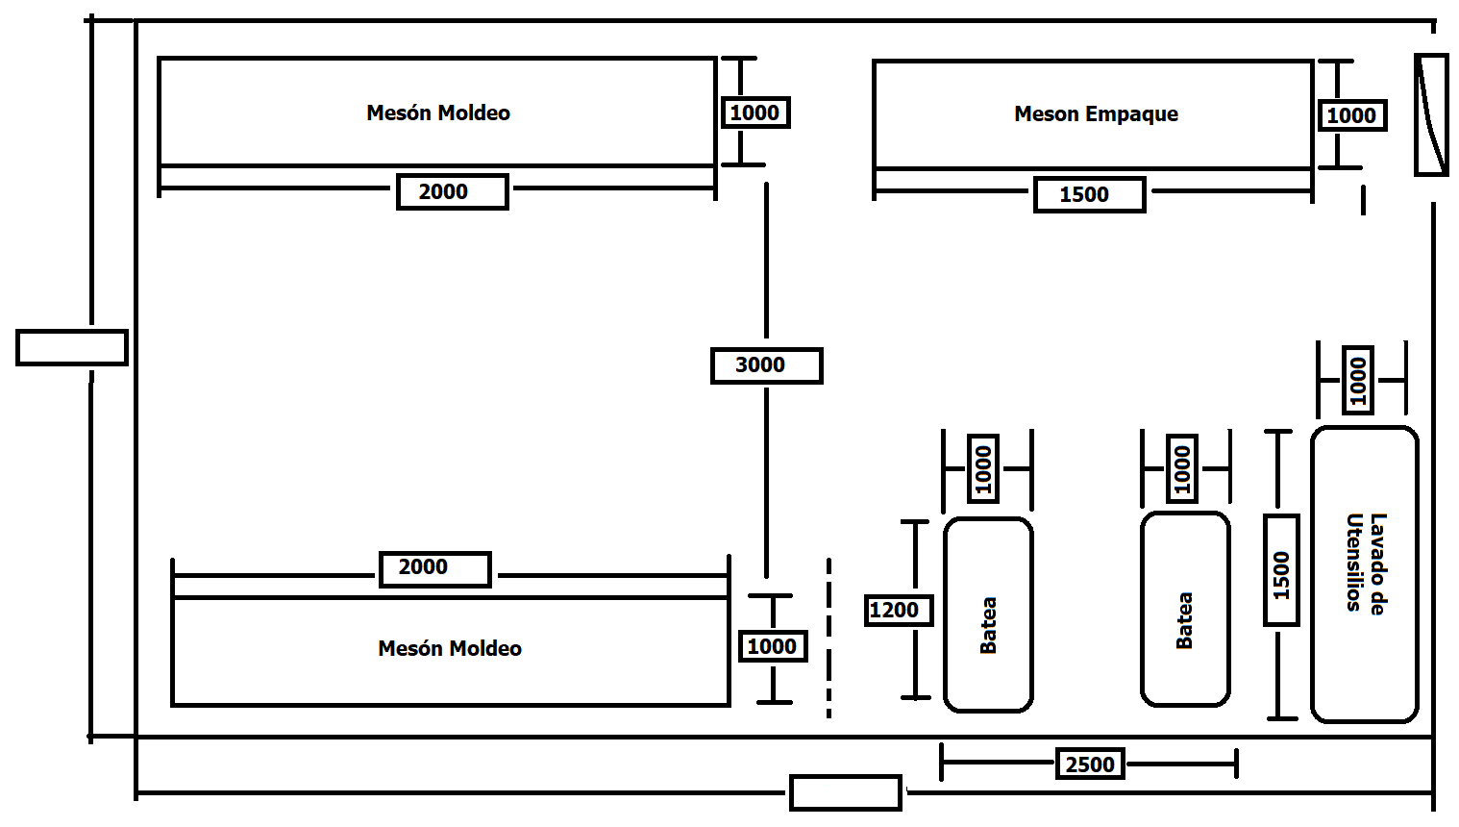
 | Largo Total de Meson | 2.775 | m
 | Ancho Total de Meson | 1.1 | m
 | Tiempo de Descanso de la Panela | 30 | minutos
 | Numero de mesones | 2 | Ad

 | Ancho de Pasillo | 3 | m
 | Largo Total de Meson | 2.775 | m
 | Ancho Total de Meson | 1.1 | m
 | largo meson Empaque | 1.5 | m
 | Ancho del Meson de Empaque | 1 | m
 | Largo zona de Bateas | 2.5 | m
 | Ancho Lavado de Utensilios | 1 | m
 | Area Calculada de Moldeo | 32.63 | m2
 | Ancho de Corredores Laterales | 1 | m
 | Area Total De Moldeo | 59.58 | m2

 | Ancho Zona Molde | 7.2 | m
 | Largo Zona de Moldeo | 8.275 | m
 | Area de Empaque | 29.79 | m
 | Largo Empaque | 4.1375 | m
 | Area de Bodega | 29.79 | m
 | Largo Bodea | 4.1375 | m
 | Largo total | 16.55 | m

Empaque y bodega

Hoja1
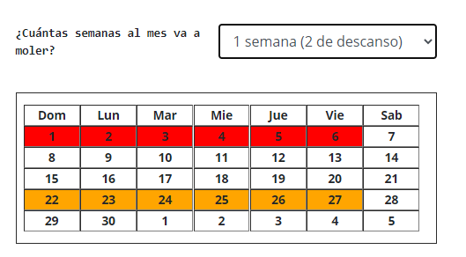
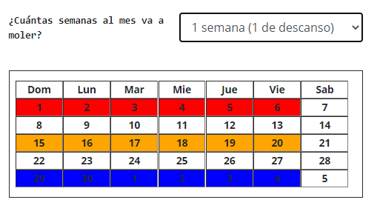

Plana | Ward

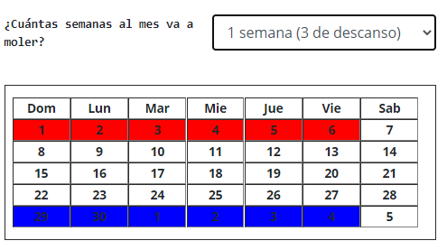
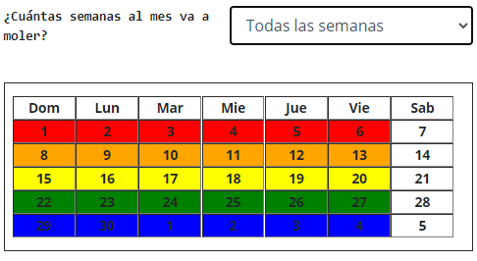

Ward | Plana

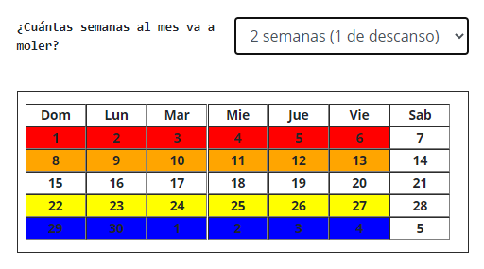
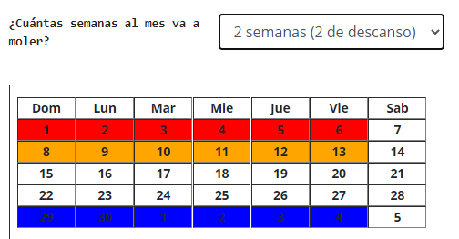

Ward | Ward

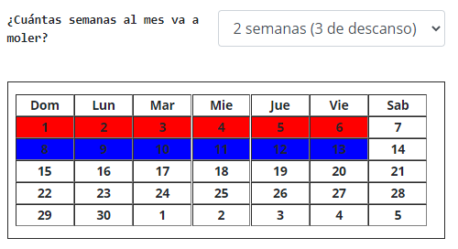
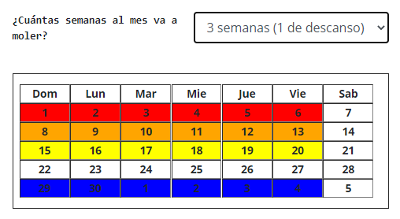

Plana | Ward

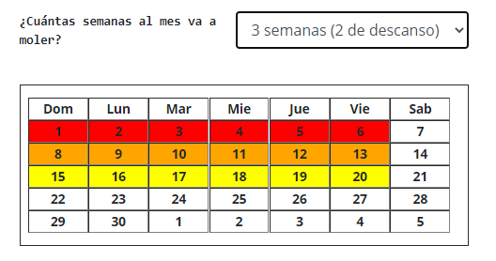
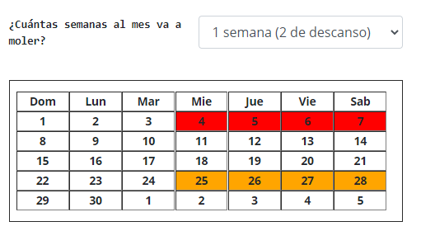

Plana | Plana

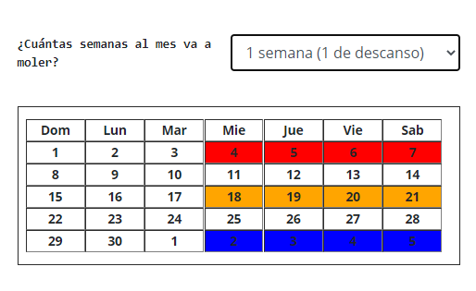
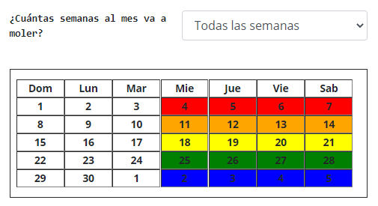

Ward | Ward

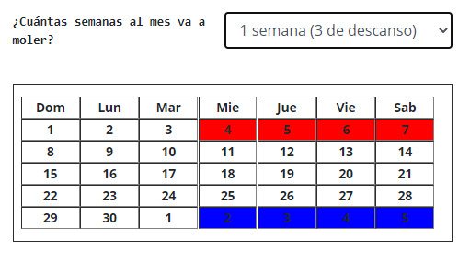
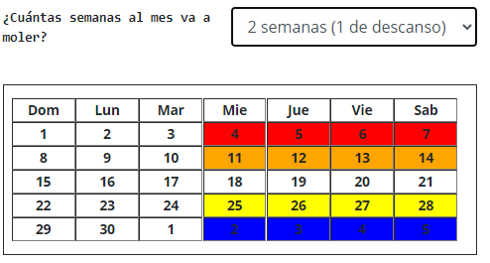

Plana | Plana

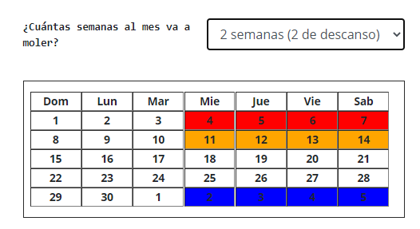
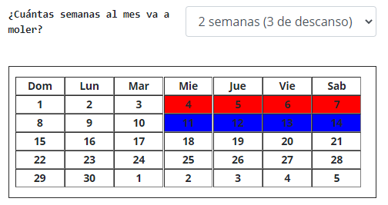

Plana | Plana

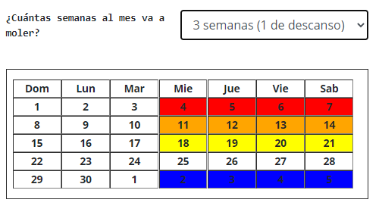
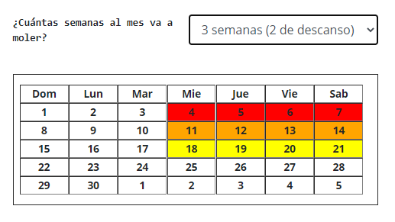

Ward | Plana

